Hoja1
2023-09-11 11:27:21

LA PAZ 28 - HAEDO 4460-2005
BUENOS AIRES luquearti@gmail.com
____________________________________________________________________________________
"Bisagras t/ EXTRA REFORZADA"

"HIERRO PULIDO"

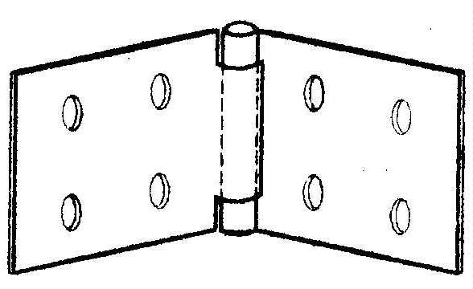

COD. | DESCRIPCION | PRECIO
B-515 | Bis.EXTRA REFORZADA 50 x 110 | $ 598.91
B-516 | Bis.EXTRA REFORZADA 60 x 150 | $ 1,030.92
B-517 | Bis.EXTRA REFORZADA 75 x 140 | $ 1,139.55

Envase: CAJA X 24 U.

N

